Hoja1
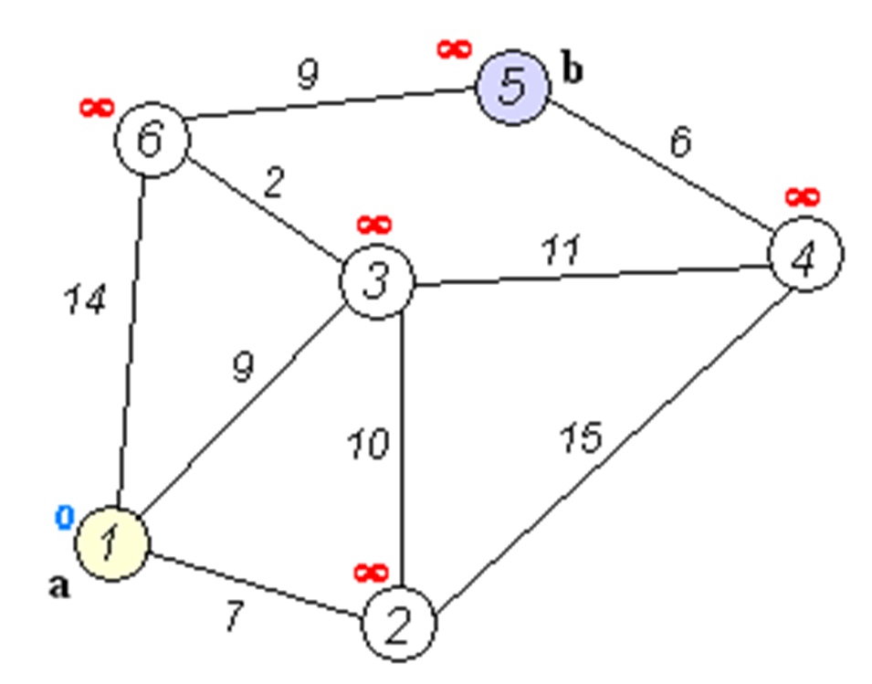
V | distTo[] | edgeTo[]
1 | 0 | --
2 | 7 | 1->2
3 | 9 | 1->3
4 | 20 | 3->4
5 | 20 | 6->5
6 | 11 | 3->6

